Sheet1
序号 | 章节 | 地图 | 类型 | NPC | 对话 | 任务对话
1 | 序章-梦境 |  |  |  |  | 黑屏，出现主角的对话框
 |  |  |  |  | 主角 | 又是……这个……梦……
 |  |  |  |  | 国王 | 你要活下去！
 |  |  |  |  | 主角 | 你是谁？
 |  |  |  |  |  | 进入七贤者和魔王的战斗，几个回合之后，魔王大招，七贤者全部残血
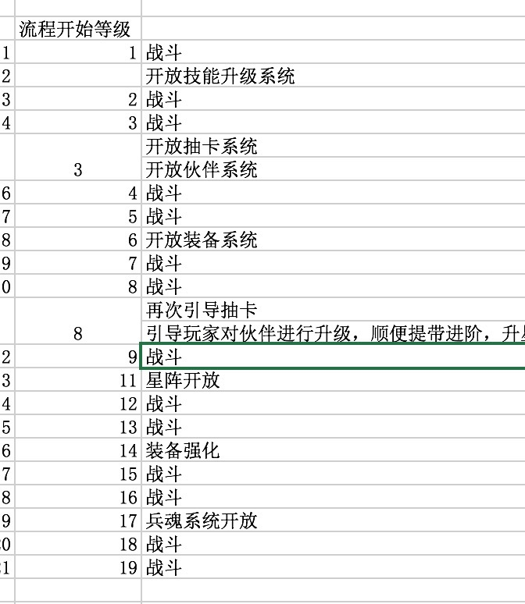
 |  |  |  |  | 国王 | 可恶，我们决不能就这样落败！
 |  |  |  |  |  | 国王摆出大招姿势
 |  |  |  |  | 七贤者 | 难道……殿下，不要！
 |  |  |  |  | 国王 | 来吧，魔王，我绝对不能让你为祸世界！
 |  |  |  |  |  | 国王出大招，整个屏幕变成白色。
 |  |  |  |  | 国王 | 你要活下去！重新找到七贤者，打败魔王！
2 | 第一章-启程 |  |  |  |  | 黑屏，出现主角的对话框
 |  |  |  |  | 主角 | 又是梦吗？这到底是怎么一回事……
 |  |  |  |  | 莉莉丝 | 妇孺快回屋！男人们都跟我来！它们就在村口三公里的地方！
 |  |  |  |  | 主角 | 难道又是魔物？我得赶紧出去才行！
3 |  |  |  | 莉莉丝 |  | 主角出现在star点（引导接取第一个任务）
 |  |  |  |  | 主角 | 莉莉丝，怎么一回事？
 |  |  |  |  | 莉莉丝 | 刚接到放哨的村民来报，说是野兽又出现了在村里的不远处！
 |  |  |  |  | 主角 | 这群可恶的野兽！看我的！
4 |  |  |  | 魔物 |  | 寻找魔物，进入战斗。（第一场战斗新手指引） | 跑到固定位置读条进入战斗
5 |  |  |  | 莉莉丝 |  | 添加莉莉丝至地图，或莉莉丝由后面跑上来 | 跑回到莉莉丝处
 |  |  |  |  | 莉莉丝 | 危险，你怎么可以一个人乱跑呢！让我帮助你！
6 |  |  |  | 魔物 |  | 寻找魔物，进入战斗。（2级第二场战斗） | 跑到固定位置读条进入战斗
7 |  |  |  | 莉莉丝 | 莉莉丝 | 这些野兽感觉又变强了，而且更加的凶残！ | 跑回到莉莉丝处
 |  |  |  |  | 主角 | 我总感觉这里面有不寻常的事情，我们再往前看看？
8 |  |  |  | 魔物 |  | 寻找魔物，进入战斗。（3级第三场战斗）
9 |  |  |  | 莉莉丝 | 莉莉丝 | 最近你功力见长啊~我现在批准你加入我们的保卫大队~ | 跑回到莉莉丝处
 |  |  |  |  | 主角 | （这小妞~）
10 |  |  |  |  |  | 引导第一次抽卡，获得第一个伙伴（3级）
11 |  |  |  | 村长 | 村长 | 看来是到了该走的时间了……
 |  |  |  |  | 主角 | 走？
12 |  |  |  | 村长 | 村长 | 这里的森林深处，每隔数十年就会发生一次大爆炸，森林会成片的倒下，鸟兽也死伤无数……
 |  |  |  |  | 村长 | 最近森林的野兽如此的反常，算算时间，我们也该走了。
13 |  |  |  | 村长 | 村长 | 你去帮忙张贴一下告示，通知村民收拾东西，我们要尽快准备出发了。
 |  |  |  |  |  | 读条文字：张贴告示 | 读条的东西
14 |  |  |  | 婆婆 |  | 移动到某个地点
 |  |  |  |  | 婆婆 | 啊~救命啊~
 |  |  |  |  | 主角 | 是婆婆！
 |  |  |  |  |  | 寻找魔物，进入战斗。（4级第四场战斗）
15 |  |  |  | 婆婆 | 婆婆 | 我已经听村长说了，唉，我都这把年纪了……难道我们真的要离开家园？
 |  |  |  |  | 主角 | 婆婆……（看来真的得前去森林深处看看才行！）
16 |  |  |  | 莉莉丝 | 主角 | 莉莉丝，我想去森林深处看看，总觉得这些动物如此反常，是有不寻常的原因。
 |  |  |  |  | 莉莉丝 | 我陪你去！我也不想离开家园！
17 |  |  |  | 莉莉丝 | 莉莉丝 | 你看前面，貌似有情况！ | 第二张地图放莉莉丝
 |  |  |  |  | 主角 | 我们上去看看！
18 |  |  |  | 啾啾 |  | 寻找魔物，进入战斗。（5级第五场战斗）
 |  |  |  |  | 啾啾 | 谢谢你们！
19 |  |  |  | 啾啾 | 莉莉丝 | 你怎么会被他们一直追打啊？
 |  |  |  |  | 啾啾 | 他们是我的同伴……我不忍心……
20 |  |  |  | 啾啾 | 莉莉丝 | 同伴？刚他们出手的狠劲，可不像是同伴呀！
 |  |  |  |  | 啾啾 | 这……他们原来不是这样的……
 |  |  |  |  | 主角 | 这里危险，我们先撤回村子再说。
21 |  |  |  | 铁匠 | 铁匠 | 嘿，我都听莉莉丝说了，你最近增进不少啊~ | 需要回到村庄
 |  |  |  |  | 主角 | 哪里哪里~不过我也的确增进不少，嘿嘿~
22 |  |  |  | 铁匠 | 铁匠 | 上战场没有好装备怎么行，来挑一件吧！
 |  |  |  |  |  | 装备升级引导（6级）
23 |  |  |  | 啾啾 | 啾啾 | 几个月前森林里发生了地震，之后一块石露出了地面，凡是靠近过那块石头的生灵，无一不变得的疯狂起。
 |  |  |  |  | 啾啾 | 我劝解无效，他们反而想要吃了我般，我又不忍心出手，所以只好一路逃到这里。
24 |  |  |  | 啾啾 | 主角 | 石头？你还记得那石头的具体位置吗？
 |  |  |  |  | 啾啾 | 难道你要去？
 |  |  |  |  | 主角 | 我们村子最近也频繁受到骚扰，我们想看看有没有解决的办法！你愿意带路吗?
25 |  |  |  | 啾啾 | 啾啾 | 这……大家都疯了了……里面的情况，会很危险……
 |  |  |  |  | 啾啾 | ……好吧，我带你们去！我也希望大家的可以变回以前的样子！
26 |  |  |  |  |  | 寻找魔物，进入战斗。（7级第六场战斗） | 读条
27 |  |  |  | 啾啾 | 啾啾 | 应该就在前面了。
 |  |  |  |  | 主角 | 血腥之气也越来越浓了……
28 |  |  |  | 莉莉丝 |  | 添加多只魔物到当前场景
 |  |  |  |  | 魔物 | 叛徒……杀！
 |  |  |  |  | 莉莉丝 | 小心，我们被包围了！
29 |  |  |  |  |  | 寻找魔物，进入战斗。（8级第七场战斗）
30 |  |  |  | 啾啾 | 啾啾 | 你们快变回正常吧！
 |  |  |  |  | 莉莉丝 | 所有不听话的，杀了就是！
 |  |  |  |  | 主角 | （怎么感觉莉莉丝越来越暴戾了……）
31 |  |  |  | 啾啾 | 啾啾 | 石头应该就在这里附近了！
 |  |  |  |  | 莉莉丝 | 嗬……嗬……
 |  |  |  |  | 主角 | 莉莉丝停下！
32 |  |  |  | 莉莉丝 |  | 只见莉莉丝伸手摸了魔石 | 黑屏
 |  |  |  |  | 莉莉丝 | 嗬……嗬……毁灭吧！
 |  |  |  |  | 主角 | 莉莉丝，清醒一下！
33 |  |  |  |  |  | 寻找莉莉丝，进入战斗。（9级第八场战斗）
34 |  |  |  | 莉莉丝 | 莉莉丝 | 我怎么了这是？
 |  |  |  |  | 主角 | 这块石头，似乎有着迷惑人心智的作用……还是毁坏了好。
35 |  |  |  | 啾啾 |  | 只见石头外壳尽碎，从里面掉出一块绿色的晶石。 | 读条
 |  |  |  |  | 啾啾 | 这是？难道这才是真正蛊惑人心的东西？
36 |  |  |  |  | 啾啾 | 可是你拿着却没有事情，难道你天生有抵抗这晶石的能力？
 |  |  |  |  | 主角 | 我也觉得好奇怪……但这晶石绝对不能放在森林里了，我们先带走吧。
37 |  |  |  | 村长 | 主角 | 村长，我们在森林里发现了这块晶石，似乎在她的影响之下动物们才变得暴躁起来。 | 回村子
38 |  |  |  |  | 村长 | 这晶石……天意啊……这片大陆的地底是空心的，那里是魔王的地盘。每隔数十年，魔王就会进攻一次大陆。而保护我们的，就是七贤者。
 |  |  |  |  | 村长 | 可是在十三年前，七贤者耗尽所有灵力，与魔王拼死一战，魂灵化为晶石散落，因为晶石具有强烈的纯净之气，非普通人所能承受。
39 |  |  |  | 婆婆 | 婆婆 | 没想到七贤者耗尽灵力后，魔王竟然还能那么快重临……难道，这场浩劫是无所避免的？
 |  |  |  |  | 村长 | 七贤者的纯净之力，只有传说中的勇者才能承受，难道你……
 |  |  |  |  | 主角 | 七贤者……勇者？（那个梦……）
40 |  |  |  | 村长 | 莉莉丝 | 村长的意思是，这样的晶石在这片大陆里还会存在？而他们是对抗魔王的关键？
 |  |  |  |  | 村长 | 可以这么说，如果放任不管的话，魔王会吞噬掉整片大陆！
 |  |  |  |  | 莉莉丝 | 那还等什么！我们快出发去寻找其他晶石吧！
 |  |  |  |  | 主角 | 哈？
41 |  |  |  | 婆婆 | 婆婆 | 自从十三年前，你出现在这个村子里，我就隐约觉得你不是普通人，只是没想到这一天来的那么快！
 |  |  |  |  | 婆婆 | 你不属于这个村庄，别埋没你，还是去看看更加广阔的世界吧！

